Adj.
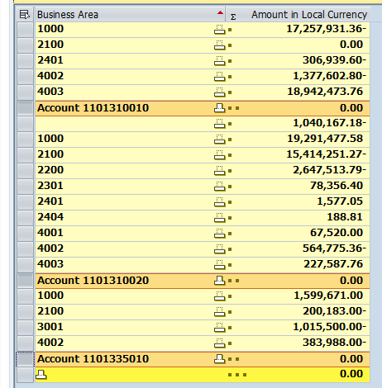
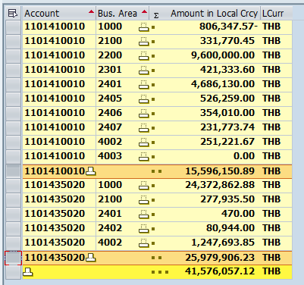
Adjust กระแส |  |  |  |  | Adjust ออมทรัพย์
Pstky | GL | BA | Amount Dr. | Amount Cr. | Pstky | GL | BA | Amount Dr. | Amount Cr.
40 | 1101310010 | 1000 | 17,257,931.36 |  | 40 | 1101410010 | 1000 | 16,402,498.46
40 | 1101310010 | 2401 | 306,939.60 |  | 50 | 1101410010 | 2100 |  | 331,770.45
40 | 1101310010 | 4002 | 1,377,602.80 |  | 50 | 1101410010 | 2200 |  | 9,600,000.00
50 | 1101310010 | 4003 |  | 18,942,473.76 | 50 | 1101410010 | 2301 |  | 421,333.60
40 | 1101310020 | <BLANK> | 1,040,167.18 |  | 50 | 1101410010 | 2401 |  | 4,686,130.00
40 | 1101310020 | 2100 | 15,414,251.27 |  | 50 | 1101410010 | 2405 |  | 526,259.00
40 | 1101310020 | 2200 | 2,647,513.79 |  | 50 | 1101410010 | 2406 |  | 354,010.00
40 | 1101310020 | 4002 | 564,775.36 |  | 50 | 1101410010 | 2407 |  | 231,773.74
50 | 1101310020 | 2301 |  | 78,356.40 | 50 | 1101410010 | 4002 |  | 251,221.67
50 | 1101310020 | 2401 |  | 1,577.05 | 40 | 1101435020 | 1000 | 1,607,043.35
50 | 1101310020 | 2404 |  | 188.81 | 50 | 1101435020 | 2100 |  | 277,935.50
50 | 1101310020 | 4001 |  | 67,520.00 | 50 | 1101435020 | 2401 |  | 470.00
50 | 1101310020 | 4003 |  | 227,587.76 | 50 | 1101435020 | 2402 |  | 80,944.00
50 | 1101310020 | 1000 |  | 19,291,477.58 | 50 | 1101435020 | 4002 |  | 1,247,693.85
50 | 1101335010 | 1000 |  | 1,599,671.00
40 | 1101335010 | 2100 | 200,183.00
40 | 1101335010 | 3001 | 1,015,500.00
40 | 1101335010 | 4002 | 383,988.00

ข้อมูล ณ 28/4/64 12:00 น.

